埋点事件+事件级变量
自定义事件+事件级变量汇总（业务配置+技术埋点）
使用说明 | 业务人员： | 1. 在GrowingIO 后台导航栏中找到【数据中心】-【数据管理】；
 |  | 2. 根据下左表【事件级变量配置】，在GrowingIO后台【事件变量】-【事件级变量】中进行事件级变量的配置；
 |  | 3. 根据本表【埋点事件列表】列，在GrowingIO后台【埋点事件】导航中进行埋点事件的配置。
 |  | 注意：请保证在完成【事件级变量】的配置之后，再进行后续的【埋点事件】的配置。 因为在配置“自定义事件”时，需要选择与之关联的事件级变量， 如果没有先行配置好“事件级变量”的话，是无法关联的。
 | 技术人员： | 请根据【代码设置】表，完成代码实施。
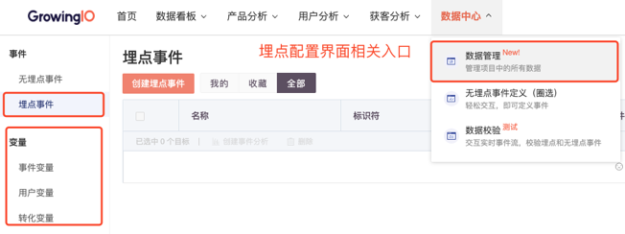
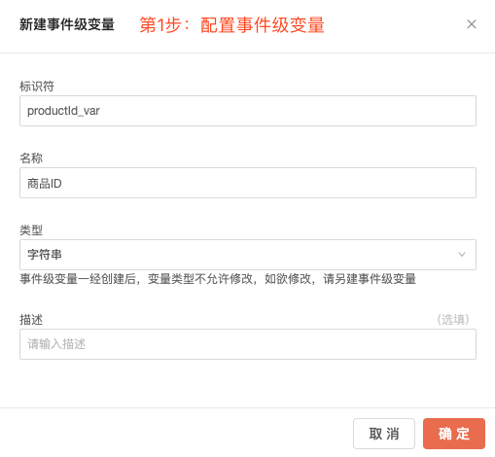
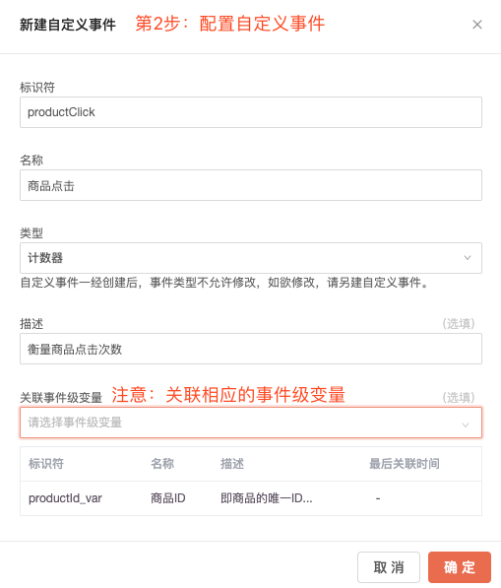

事件级变量配置 |  |  | 代码设置
 |  |  | 埋点事件列表 |  |  |  |  |  |  |  | 关联的事件级变量（属性） |  |  |  | 示例代码
事件级变量名称 | 事件级变量标识符 | 类型 | 模块/场景 | 优先级 | # | 标识符 | 事件名称 | 触发时机 | 类型 | 描述/备注 | 事件级变量名称 | 事件级变量标识符 | 类型 | 取值示例 | Web JS 接口原型 | Web JS 示例代码 | iOS 接口原型 | iOS 示例代码 | Android 接口原型 | Android 示例代码 | 小程序接口原型 | 小程序示例代码
商品ID | productId_var | 字符串 | 核心购买转化 | 低 | 1 | productImp | 商品曝光 | 商品展示时触发 | 计数器 | 衡量商品展示次数 | 商品名称 | productName_var | 字符串 |  | gio('track', eventId, eventLevelVariables); | gio('track','productImp',{ 'productName_var':'VALUE', 'sndCat_var':'VALUE', 'thirdCat_var':'VALUE', 'flowName_var':'VALUE', 'floor_var':'VALUE', 'position_var':'VALUE', 'productId_var':'VALUE', 'firstCat_var':'VALUE' }); | + (void)track:(NSString *)eventId withVariable:(NSDictionary<NSString *, NSObject *> *)variable; | [Growing track:@"productImp"; withVariable: @{ @"productName_var": @"VALUE", @"sndCat_var": @"VALUE", @"thirdCat_var": @"VALUE", @"flowName_var": @"VALUE", @"floor_var": @"VALUE", @"position_var": @"VALUE", @"productId_var": @"VALUE", @"firstCat_var": @"VALUE" }]; | GrowingIO gio = GrowingIO.getInstance(); gio.track(String eventId, JSONObject eventLevelVariables); | GrowingIO gio = GrowingIO.getInstance(); JSONObject jsonObject = new JSONObject(); jsonObject.put("productName_var",''VALUE"); jsonObject.put("sndCat_var",''VALUE"); jsonObject.put("thirdCat_var",''VALUE"); jsonObject.put("flowName_var",''VALUE"); jsonObject.put("floor_var",''VALUE"); jsonObject.put("position_var",''VALUE"); jsonObject.put("productId_var",''VALUE"); jsonObject.put("firstCat_var",''VALUE"); gio.track("productImp", jsonObject); | gio('track', eventName: string, properties: object) | gio('track','productImp',{ 'productName_var':'VALUE', 'sndCat_var':'VALUE', 'thirdCat_var':'VALUE', 'flowName_var':'VALUE', 'floor_var':'VALUE', 'position_var':'VALUE', 'productId_var':'VALUE', 'firstCat_var':'VALUE' });
商品名称 | productName_var | 字符串 |  |  |  |  |  |  |  |  | 二级品类 | sndCat_var | 字符串
一级品类 | firstCat_var | 字符串 |  |  |  |  |  |  |  |  | 三级品类 | thirdCat_var | 字符串
二级品类 | sndCat_var | 字符串 |  |  |  |  |  |  |  |  | 流量位名称 | flowName_var | 字符串
三级品类 | thirdCat_var | 字符串 |  |  |  |  |  |  |  |  | 楼层 | floor_var | 字符串
所属页面 | productPage_var | 字符串 |  |  |  |  |  |  |  |  | 坑位 | position_var | 字符串
楼层 | floor_var | 字符串 |  |  |  |  |  |  |  |  | 商品ID | productId_var | 字符串
坑位 | position_var | 字符串 |  |  |  |  |  |  |  |  | 一级品类 | firstCat_var | 字符串
购买数量 | quantity_var | 整数 |  | 中 | 2 | productClick | 商品点击 | 点击商品时触发 | 计数器 | 衡量商品点击次数 | 一级品类 | firstCat_var | 字符串 |  | 接口文档 |  | 接口文档 |  | 接口文档 |  | 接口文档
订单ID | orderId_var | 字符串 |  |  |  |  |  |  |  |  | 二级品类 | sndCat_var | 字符串
实际支付金额 | payAmount_var | 小数 |  |  |  |  |  |  |  |  | 三级品类 | thirdCat_var | 字符串
是否使用优惠券 | ifCouponUsed_var | 字符串 |  |  |  |  |  |  |  |  | 商品ID | productId_var | 字符串
优惠券类型 | couponType_var | 字符串 |  |  |  |  |  |  |  |  | 商品名称 | productName_var | 字符串
优惠券名称 | couponName_var | 字符串 |  | 高 | 3 | productDetailPageView | 浏览商品详情页 | 打开商品详情页时触发 | 计数器 | 衡量商品详情页打开次数 | 商品ID | productId_var | 字符串
搜索词 | searchWord_var | 字符串 |  |  |  |  |  |  |  |  | 一级品类 | firstCat_var | 字符串
是否有搜索结果 | ifSearchResult_var | 字符串 |  |  |  |  |  |  |  |  | 一级品类 | firstCat_var | 字符串
搜索来源 | searchSource_var | 字符串 |  |  |  |  |  |  |  |  | 二级品类 | sndCat_var | 字符串
流量位名称 | flowName_var | 字符串 |  |  |  |  |  |  |  |  | 三级品类 | thirdCat_var | 字符串
帖子id | postId_var | 字符串 |  | 高 | 4 | addToCart | 加入购物车 | 加入购物车成功时触发； 入口包括：商品详情页、商品列表页 | 计数器 | 衡量加入购物车成功次数 | 商品ID | productId_var | 字符串
 |  |  |  |  |  |  |  |  |  |  | 一级品类 | firstCat_var | 字符串
 |  |  |  |  |  |  |  |  |  |  | 一级品类 | firstCat_var | 字符串
 |  |  |  |  |  |  |  |  |  |  | 二级品类 | sndCat_var | 字符串
 |  |  |  |  |  |  |  |  |  |  | 三级品类 | thirdCat_var | 字符串
 |  |  |  | 高 | 5 | createOrder | 生成订单 | 生成订单时触发 | 计数器 | 衡量订单生成次数 | 商品ID | productId_var | 字符串
 |  |  |  |  |  |  |  |  |  |  | 订单ID | orderId_var | 字符串
 |  |  |  |  |  |  |  |  |  |  | 一级品类 | firstCat_var | 字符串
 |  |  |  |  |  |  |  |  |  |  | 二级品类 | sndCat_var | 字符串
 |  |  |  |  |  |  |  |  |  |  | 三级品类 | thirdCat_var | 字符串
 |  |  |  |  | 6 | createOrderProduct | 生成商品订单 | 生成订单时触发。 如果一个订单中有多种商品，每种商品触发一次该事件。 | 计数器 | 衡量订单生成次数，从商品维度拆解 |  | - | -
 |  |  |  |  |  |  |  |  |  |  |  | - | -
 |  |  |  |  |  |  |  |  |  |  |  | - | -
 |  |  |  |  |  |  |  |  |  |  |  | - | -
 |  |  |  |  |  |  |  |  |  |  |  | - | -
 |  |  |  |  |  |  |  |  |  |  |  | - | -
 |  |  |  |  |  |  |  |  |  |  |  | - | -
 |  |  |  |  |  |  |  |  |  |  |  | - | -
 |  |  |  |  | 7 | payOrderSuccess | 订单支付成功 | 订单支付成功时触发 | 计数器 | 衡量订单支付成功次数 |  | - | -
 |  |  |  |  |  |  |  |  |  |  |  | - | -
 |  |  |  |  |  |  |  |  |  |  |  | - | -
 |  |  |  |  |  |  |  |  |  |  |  | - | -
 |  |  |  |  |  |  |  |  |  |  |  | - | -
 |  |  |  |  | 8 | payProductSuccess | 商品支付成功 | 商品支付成功时触发。 如果一个订单中有多种商品，每种商品触发一次该事件。 | 计数器 | 衡量订单支付成功次数，从商品维度拆解 |  | - | -

登录用户id+变量
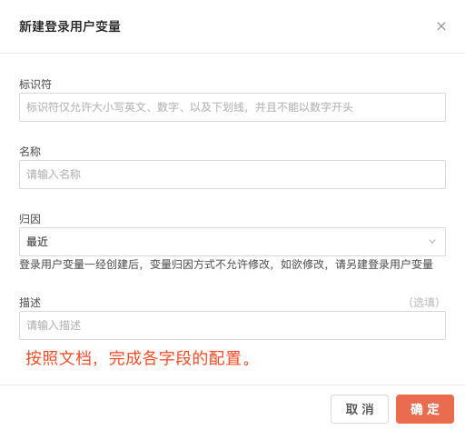
登录用户ID+变量汇总（业务配置+技术埋点）
使用说明 | 业务人员： | 1. 在GrowingIO 后台导航栏中找到【数据中心】-【数据管理】；
 |  | 2. 点击左侧【用户变量】导航，打开的登录用户ID【启用状态】开关
 |  | 3. 根据下表，在【登录用户变量】页签中进行登录用户变量的配置；
 | 技术人员： | 请根据下表，完成代码实施。

注意 | 必须在上传了登录用户ID的基础上，才能上传登录用户变量。因登录用户ID是主键，因此若未上传登录用户ID，任何上传的登录用户变量都是无效的。

登录用户ID（业务配置+技术埋点）
模块/场景 |  |  | 示例代码
 |  |  | 最佳实践 | PC 接口原型 | iOS 接口原型 | Android 接口原型 | 小程序接口原型
会员运营 |  |  | 用户每次打开产品时判断是否登录，若登录则调用setUserId方法； 当用户退出登录（处于非登录状态时），调用clearUserId | //设置登录用户ID gio('setUserId', userId); //清除登录用户ID gio('clearUserId'); | // 设置登录用户ID + (void)setUserId:(NSString *)userId; // clearUserId API原型 + (void)clearUserId; | // 设置登录用户ID GrowingIO.getInstance().setUserId(String userId); // 清除登录用户ID GrowingIO.getInstance().clearUserId(); | // 设置登录用户ID gio('setUserId', YOUR_USER_ID);
 |  |  |  | 接口文档 | 接口文档 | 接口文档 | 接口文档

登录用户变量（业务配置+技术埋点）
转化变量列表 |  |  |  |  |  |  |  | 示例代码
模块/场景 | 优先级 | # | 标识符 | 名称 | 触发时机 | 归因方式 | 取值示例 | Web JS 接口原型 | Web JS 示例代码 | iOS 接口原型 | iOS 示例代码 | Android 接口原型 | Android 示例代码 | 小程序接口原型 | 小程序示例代码
会员运营 | 高 | 1 | memberLevel_ppl | 会员级别 | 用户登录时， 或此变量值发生变化时触发 | 最近 | 普通注册用户 会员普卡 会员银卡 会员金卡 | gio('people.set', key, value); | gio('people.set', 'memberLevel_ppl', 'VALUE'); | + (void)setPeopleVariableWithKey:(NSString *)key andStringValue:(NSString *)stringValue; | [Growing setPeopleVariableWithKey:@"memberLevel_ppl" andStringValue: @"VALUE"]; | GrowingIO gio = GrowingIO.getInstance(); gio.setPeopleVariable(String key, String value); | GrowingIO gio = GrowingIO.getInstance(); gio.setPeopleVariable("memberLevel_ppl","VALUE"); | gio('setUser', properties: object) | gio('setUser',{ 'memberLevel_ppl': 'VALUE' )};
 |  |  |  |  |  |  |  | 接口文档 |  | 接口文档 |  | 接口文档 |  | 接口文档

转化变量
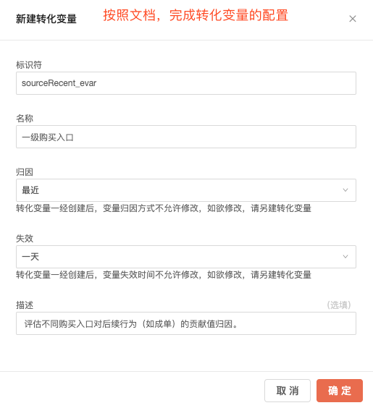
转化变量汇总（业务配置+技术埋点）
使用说明 | 业务人员： | 1. 在GrowingIO 后台导航栏中找到【数据中心】-【数据管理】；
 |  | 2. 点击左侧【转化变量】导航；
 |  | 3. 根据下表，进行转化变量的配置；
 | 技术人员： | 请根据下表，完成代码实施。

转化变量列表 |  |  |  |  |  |  |  |  |  | 数据验证 |  |  |  | 示例代码
模块/场景 | 优先级 | # | 标识符 | 名称 | 触发时机 | 归因方式 | 失效时间 | 描述 | 取值示例 | 验证结果 | 验证问题描述 | 客户回复 | 截图说明 （非必填） | Web JS 接口原型 | Web JS 示例代码 | iOS 接口原型 | iOS 示例代码 | Android 接口原型 | Android 示例代码 | 小程序接口原型 | 小程序示例代码
不同购买入口的转化归因 | 高 | 1 | sourceRecent_evar | 一级购买入口 | 进入对应的入口时触发 | 最近 | 一天 | 评估不同购买入口对后续行为（如成单）的贡献值归因。 | 推送 搜索 类目 推荐位 社区内容 活动 | 验证通过 |  |  |  | gio('evar.set', key, value); | gio('evar.set','sourceRecent_evar', 'VALUE'); | + (void)setEvarWithKey:(NSString *)key andStringValue:(NSString *)stringValue; + (void)setEvar:(NSDictionary<NSString *, NSObject *> *)variable; | [Growing setEvarWithKey:@"sourceRecent_evar" andStringValue: @"VALUE"]; | GrowingIO gio = GrowingIO.getInstance(); gio.setEvar(String key, String value); gio.setEvar(String key, Number value); gio.setEvar(String key, Boolean value); gio.setEvar(JSONObject conversionVariables); | GrowingIO gio = GrowingIO.getInstance(); gio.setEvar("sourceRecent_evar","VALUE"); | gio('setEvar',properties: object); | gio('setEvar','sourceRecent_evar', 'VALUE');
不同搜索词的业务贡献 |  | 2 | searchWord_evar | 搜索词 | 搜索成功时触发 | 最近 | 一天 | 评估不同搜索词对后续行为（如成单）的贡献值归因。 |  | 验证未通过 | 该变量未上传 |  |  | 接口文档 |  | 接口文档 |  | 接口文档 |  | 接口文档

页面级变量
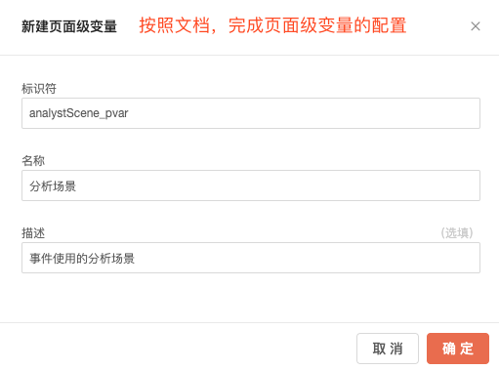
页面级变量汇总（业务配置+技术埋点）
使用说明 | 业务人员： | 1. 在GrowingIO 后台导航栏中找到【数据中心】-【数据管理】；
 |  | 2. 点击左侧【事件变量】导航；
 |  | 3. 根据下表，在【页面级变量】页签中进行页面级变量的配置；
 | 技术人员： | 请根据下表，完成代码实施。

页面级变量列表 |  |  |  |  |  |  |  |  | 数据验证 |  |  |  | 示例代码
模块/场景 | 优先级 | # | 标识符 | 名称 | 设置的页面URL | 触发时机 | 描述/备注 | 取值示例 | 验证结果 | 验证问题描述 | 客户回复 | 截图说明 （非必填） | Web JS 接口原型 | Web JS 示例代码 | iOS 接口原型 | iOS 示例代码 | Android 接口原型 | Android 示例代码 | 小程序接口原型 | 小程序示例代码
实施客户活跃度衡量 | 中 | 1 | analystScene_pvar | 分析场景 | Web: /projects/*/eventAnalysis/new Android: XXXActivity iOS: XXXViewController | 页面加载时触发 | 事件使用的分析场景 | 事件分析 漏斗 留存 分群 看板 | 验证通过 |  |  |  | gio('page.set', key, value); | gio('page.set','analystScene_pvar','VALUE'); | + (void)setPageVariableWithKey:(NSString *)key andStringValue:(NSString *)stringValue toViewController:(UIViewController *)viewController; + (void)setPageVariable:(NSDictionary<NSString *, NSObject *> *)variable toViewController:(UIViewController *)viewController; | [Growing setPageVariableWithKey:@"analystScene_pvar" andStringValue: @"VALUE"]; | //设置在activity或者fragment上 GrowingIO gio = GrowingIO.getInstance(); gio.setPageVariable(Activity activity, String key, String value); gio.setPageVariable(Fragment fragment, String key, String value); | GrowingIO gio = GrowingIO.getInstance(); gio.setPageVariable("analystScene_pvar","VALUE"); | gio('setPage', properties: object) | gio('setPage',{ 'analystScene_pvar': 'VALUE' });
 |  |  |  |  |  |  |  |  |  |  |  |  | 接口文档 |  | 接口文档 |  | 接口文档 |  | 接口文档

访问用户变量
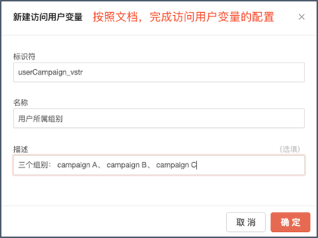
访问用户变量汇总（业务配置+技术埋点）
使用说明 | 业务人员： | 1. 在GrowingIO 后台导航栏中找到【数据中心】-【数据管理】；
 |  | 2. 点击左侧【用户变量】导航；
 |  | 3. 根据下表，在【访问用户变量】页签中进行访问用户变量的配置；
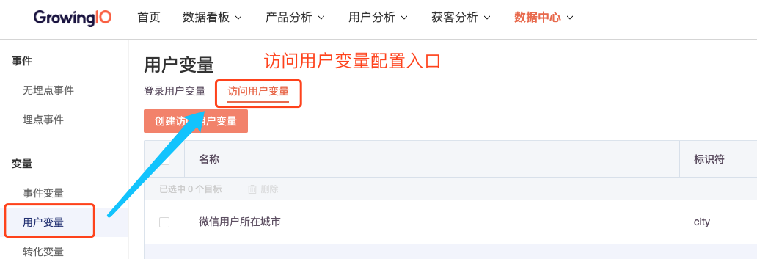
 | 技术人员： | 请根据下表，完成代码实施。

访问用户变量列表 |  |  |  |  |  |  |  | 数据验证 |  |  |  | 示例代码
模块/场景 | # | 优先级 | 标识符 | 名称 | 触发时机 | 描述 | 取值示例 | 验证结果 | 验证问题描述 | 客户回复 | 截图说明 （非必填） | Web JS 接口原型 | Web JS 示例代码 | iOS 接口原型 | iOS 示例代码 | Android 接口原型 | Android 示例代码 | 小程序接口原型 | 小程序示例代码
AB测试 | 1 | 高 | userCampaign_vstr | 用户所属组别 | 每次打开App，下发测试组别时 | 三个组别： campaign A、 campaign B、 campaign C | 可上传组别id | 验证通过 |  |  |  | gio('visitor.set', key, value); | gio('visitor.set','','VALUE'); | + (void)setVisitor:(NSDictionary<NSString *, NSObject *> *)variable; | [Growing setVisitor:@{@"userCampaign_vstr" : @"VALUE"}]; | GrowingIO.getInstance().setVisitor(JSONObject visitorVar); | GrowingIO gio = GrowingIO.getInstance(); JSONObject jsonObject = new JSONObject(); jsonObject.put("userCampaign_vstr","VALUE"); gio.setVisitor(jsonObject); | gio('setVisitor', properties: object) | gio('setVisitor',{ 'userCampaign_vstr': 'VALUE' });
 |  |  |  |  |  |  |  | 验证未通过 | 该变量未上传 |  |  | 接口文档 |  | 接口文档 |  | 接口文档 |  | 接口文档

